Content_Index
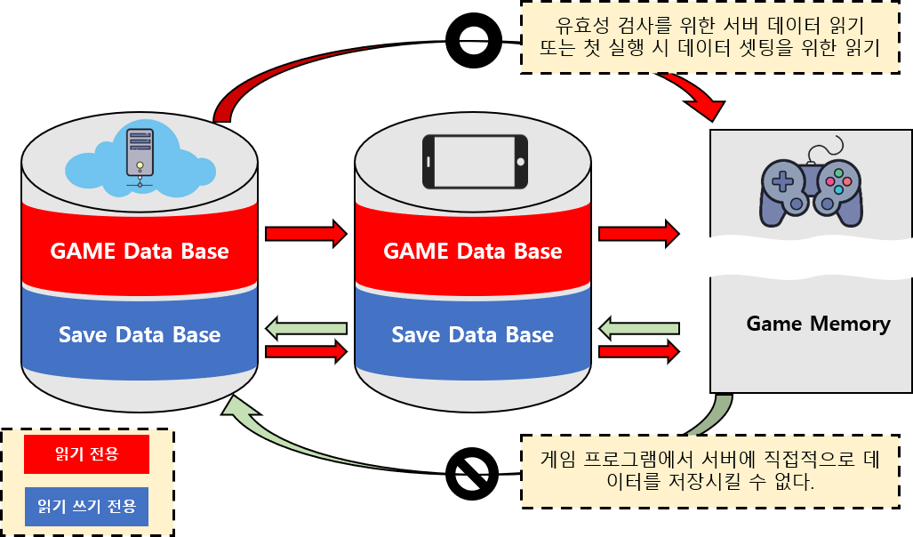
Indext
Title | Sheet Name | Sheet Content | Use ID | Table Content | Connecting Sheet
Game Data | Character | Game Character Data Definition | 10001 | <캐릭터 생성시 사용되는 값> SID : 몬스터 등장 스테이지 설정 MTAG : 해당캐릭터의 종류(플레이어인지 몬스터인지) STAG : 몬스터의 경우 세부 부류로 일반몬스터, 엘리트 몬스터, 보스몬스터로 분류 CharName : 몬스터, NPC의 이름 Prefab : 해당 하는 프리팹 설정 <기본 값 (Character_script에서 참조)> fHP : 기본 체력 fShield : 기본 방어력 fPower : 기본 공격력 fSpeed : 기본 이동속도 fSeeRadius : 시야범위 Max_ : 위 기본 값들의 최대 값 <Manager에서 사용하는 값(몬스터의 경우 AI)> UseItem : 현재 사용중인 아이템 (해당 아이템의 prefab을 출력) SubItem : 교체 대기 중인 아이템 (출력x) Level : 레벨 EXP : 경험치 SuperModeTime : 무적 시간 값 Skill : 스킬 데이터 State : 능력치 강화용 시트 ClearStage : 최대 클리어 스테이지 표시 Inventory_W,H : 유저 인벤토리 넓이 | Prefab : CharPrefab_Sheet UseItem, SubItem : Item_Sheet Level, Exp : LevelUP_Sheet, Stage_Sheet Skill : Skill_Sheet ClearStage : Stage_Sheet, Item_Sheet | 각 스테이지마다 지급하는 경험치 설정 필요 능력치별 효과를 정리한 시트 필요
 | Item | Game Item Data Definition | 20001
 | Stage | Game Stage Data Definition | 30001
 | Room |  | 40001
 | StructObject | Data about be deployment Structure's to Room | 50001
 | Skill | Character Skill Data Definition | 60001
 | CharPrefap |  | 70001
 | ItemPrefap |  | 80001
 | StructPrefap |  | 90001
 | EfactPrefap |  | 100001
 | UIPrefap |  | 110001
 | NameTable |  | 120001
Save Data

